Capa
EDITAL ESTRATÉGICO

CAPA
CONCURSO
ACOMPANHAMENTO POR DISCIPLINA
GRÁFICOS DE ESTUDO

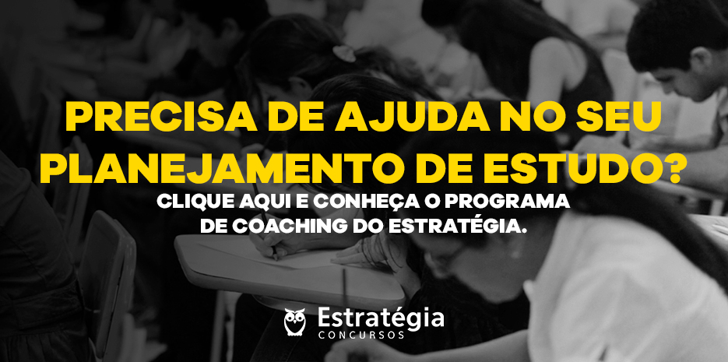
Inserir foto descritiva do concurso

Concurso
EDITAL ESTRATÉGICO

CAPA
CONCURSO
ACOMPANHAMENTO POR DISCIPLINA
GRÁFICOS DE ESTUDO

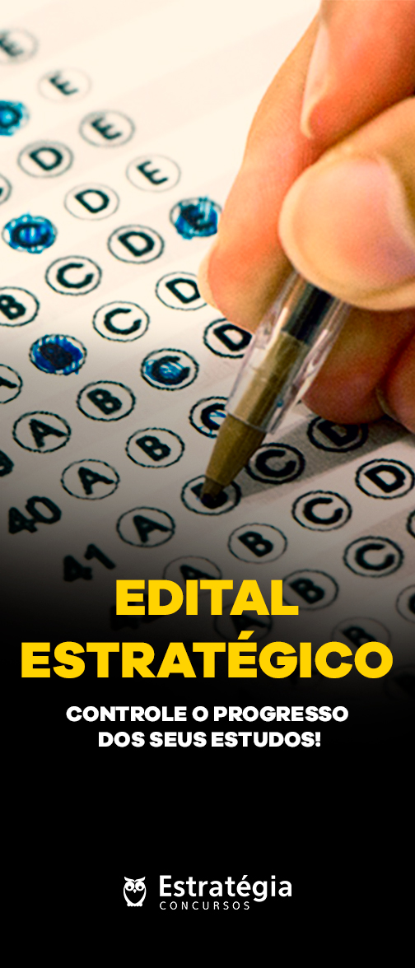
Banner promocional | Instituição: | PREFEITURA MUNICIPAL DE CUBATÃO |  | Anotações:
 | Edital: | 2020-04-16
 | Banca: | IBAM
 | Link oficial: | https://dhg1h5j42swfq.cloudfront.net/2020/04/16120746/01-_Edital_de_Abertura_Guarda_de_Cubat%C3%A3o.pdf

 | Cargo: | GUARDA MUNICIPAL
 | Área:
 | Especialidade:
 | Pré-requisitos: | ENSINO MÉDIO COMPLETO
 | Remuneração: | R$2,241.94
 | Vagas: | 60

 | Incrições até: | 2020-05-25
 | Valor: | R$74.00

 | Data da Prova: | 2020-06-21
 | Horário:
 | Questões: | Língua Portuguesa 12 Matemática 06 Conhecimentos Específicos 22 | Análise do Edital:
 |  |  |  https://www.estrategiaconcursos.com.br/blog/concurso-guarda-municipal-de-cubatao/

Disciplinas
EDITAL ESTRATÉGICO

CAPA
CONCURSO
ACOMPANHAMENTO POR DISCIPLINA
GRÁFICOS DE ESTUDO

LÍNGUA PORTUGUESA
MATEMÁTICA
CONHECIMENTOS ESPECÍFICOS
VISÃO GERAL - VEJA COMO VOCÊ ESTÁ EM CADA DISCIPLINA
Clique em cada matéria para preencher o quanto você já estudou.
Disciplinas |  | Materiais |  |  | Revisões |  |  |  | Exercícios Livro Digital |  |  | Exercícios Sistema de Questões |  |  | Anotações:

 |  | Videoaula | Livro Digital | Lei | 24h | 7 dias | 15 dias | 30 dias | Questões | Acertos | % | Questões | Acertos | %
1 | LÍNGUA PORTUGUESA | 0% | 0% | 0% | 0% | 0% | 0% | 0%
2 | MATEMÁTICA | 0% | 0% | 0% | 0% | 0% | 0% | 0%
3 | CONHECIMENTOS ESPECÍFICOS | 0% | 0% | 0% | 0% | 0% | 0% | 0%
4
5
6
7
8
9
10
11
12
13
14
15
16
17
18
19
20
21
22
23
24
25
26
27
28
29
30
 | Total

Estatísticas
EDITAL ESTRATÉGICO

CAPA
CONCURSO
ACOMPANHAMENTO POR DISCIPLINA
GRÁFICOS DE ESTUDO

 |  | JE | JR | EP | ET
1 | LÍNGUA PORTUGUESA | 0% | 0%
2 | MATEMÁTICA | 0% | 0%
3 | CONHECIMENTOS ESPECÍFICOS | 0% | 0%
4 | 0 | 0% | 0% | 0% | 0%
5 | 0 | 0% | 0% | 0% | 0%
6 | 0 | 0% | 0% | 0% | 0%
7 | 0 | 0% | 0% | 0% | 0%
8 | 0 | 0% | 0% | 0% | 0%
9 | 0 | 0% | 0% | 0% | 0%
10 | 0 | 0% | 0% | 0% | 0%
11 | 0 | 0% | 0% | 0% | 0%
12 | 0 | 0% | 0% | 0% | 0%
13 | 0 | 0% | 0% | 0% | 0%
14 | 0 | 0% | 0% | 0% | 0%
15 | 0 | 0% | 0% | 0% | 0%
Acertos nos Exercícios do Livro Digital
 | Acertos PDF
LÍNGUA PORTUGUESA | 0%
MATEMÁTICA | 0%
CONHECIMENTOS ESPECÍFICOS | 0%
0
0
0
0
0
0
0
0
0
0
0
0
0
0
0
0
0
0
0
0
0
0
0
0
0
0
0
Acertos nos Exercícios do TEC
 | Acertos Questões TEC Concursos
LÍNGUA PORTUGUESA | 0%
MATEMÁTICA | 0%
CONHECIMENTOS ESPECÍFICOS | 0%
0
0
0
0
0
0
0
0
0
0
0
0
0
0
0
0
0
0
0
0
0
0
0
0
0
0
0
16 | 0 | 0% | 0% | 0% | 0%
17 | 0 | 0% | 0% | 0% | 0%
18 | 0 | 0% | 0% | 0% | 0%
19 | 0 | 0% | 0% | 0% | 0%
20 | 0 | 0% | 0% | 0% | 0%
21 | 0 | 0% | 0% | 0% | 0%
22 | 0 | 0% | 0% | 0% | 0%
23 | 0 | 0% | 0% | 0% | 0%
24 | 0 | 0% | 0% | 0% | 0%
25 | 0 | 0% | 0% | 0% | 0%
26 | 0 | 0% | 0% | 0% | 0%
27 | 0 | 0% | 0% | 0% | 0%
28 | 0 | 0% | 0% | 0% | 0%
29 | 0 | 0% | 0% | 0% | 0%
30 | 0 | 0% | 0% | 0% | 0%

D1
EDITAL ESTRATÉGICO

CAPA
CONCURSO
ACOMPANHAMENTO POR DISCIPLINA
GRÁFICOS DE ESTUDO

LÍNGUA PORTUGUESA
MATEMÁTICA
CONHECIMENTOS ESPECÍFICOS
LÍNGUA PORTUGUESA
MATEMÁTICA
CONHECIMENTOS ESPECÍFICOS
LÍNGUA PORTUGUESA

Assuntos |  | Materiais |  |  | Revisões |  |  |  | Exercícios Livro Digital |  |  | Exercícios Sistema de Questões |  |  | Legenda

 |  | Videoaula | Livro Digital | Lei | 24h | 7 dias | 15 dias | 30 dias | Questões | Acertos | % | Questões | Acertos | % | Descrição | Cor
1 | Português: - Questões que possibilitem avaliar a capacidade de Interpretação de texto, conhecimento da norma culta na modalidade escrita do idioma e aplicação da Ortografia oficial; |  |  |  |  |  |  |  |  |  |  |  |  |  | Concluído | OK
2 | Acentuação gráfica; |  |  |  |  |  |  |  |  |  |  |  |  |  | Não Aplicável | NA
3 | Pontuação;
4 | Classes gramaticais; |  |  |  |  |  |  |  |  |  |  |  |  |  | Anotações:
5 | Concordância verbal e nominal;
6 | Pronomes: emprego e colocação
7 | Regência nominal e verbal.
8
9
10
11
12
13
14
15
16
17
18
19
20
21
22
23
24
25
26
27
28
29
30
31
32
33
34
35
36
37
38
39
40
41
42
43
44
45
46
47
48
49
50
51
52
53
54
55
56
57
58
59
60
 | Total | 0% | 0% | 0% | 0% | 0% | 0% | 0%

D2
EDITAL ESTRATÉGICO

CAPA
CONCURSO
ACOMPANHAMENTO POR DISCIPLINA
GRÁFICOS DE ESTUDO

LÍNGUA PORTUGUESA
MATEMÁTICA
CONHECIMENTOS ESPECÍFICOS
LÍNGUA PORTUGUESA
MATEMÁTICA
CONHECIMENTOS ESPECÍFICOS
MATEMÁTICA

Assuntos |  | Materiais |  |  | Revisões |  |  |  | Exercícios Livro Digital |  |  | Exercícios Sistema de Questões |  |  | Legenda

 |  | Videoaula | Livro Digital | Lei | 24h | 7 dias | 15 dias | 30 dias | Questões | Acertos | % | Questões | Acertos | % | Descrição | Cor
1 | Teoria dos Conjuntos; Conjuntos dos números Reais (R): operações, propriedades e problemas; |  |  |  |  |  |  |  |  |  |  |  |  |  | Concluído | OK
2 | Cálculos Algébricos; Grandezas Proporcionais - Regra de Três Simples e Composta; Porcentagem e Juro Simples; Sistema Monetário Brasileiro; |  |  |  |  |  |  |  |  |  |  |  |  |  | Não Aplicável | NA
3 | Equação do Primeiro e Segundo Graus - problemas; Sistema Decimal de Medidas (comprimento, superfície, volume, massa, capacidade e tempo) - transformação de unidades e resolução de problemas;
4 | Geometria: ponto, reta, plano – ângulos, polígonos, triângulos, quadriláteros, circunferência, círculo e seus elementos respectivos – figuras geométricas planas (perímetros e áreas) – sólidos geométricos (figuras espaciais): seus elementos e volumes; |  |  |  |  |  |  |  |  |  |  |  |  |  | Anotações:
5 | Funções do 1º e 2º graus; Sequências, Progressões Aritméticas e Geométricas. Resolução de problemas.
6
7
8
9
10
11
12
13
14
15
16
17
18
19
20
21
22
23
24
25
26
27
28
29
30
31
32
33
34
35
36
37
38
39
40
41
42
43
44
45
46
47
48
49
50
51
52
53
54
55
56
57
58
59
60
 | Total | 0% | 0% | 0% | 0% | 0% | 0% | 0%

D3
EDITAL ESTRATÉGICO

CAPA
CONCURSO
ACOMPANHAMENTO POR DISCIPLINA
GRÁFICOS DE ESTUDO

LÍNGUA PORTUGUESA
MATEMÁTICA
CONHECIMENTOS ESPECÍFICOS
LÍNGUA PORTUGUESA
MATEMÁTICA
CONHECIMENTOS ESPECÍFICOS
CONHECIMENTOS ESPECÍFICOS

Assuntos |  | Materiais |  |  | Revisões |  |  |  | Exercícios Livro Digital |  |  | Exercícios Sistema de Questões |  |  | Legenda

 |  | Videoaula | Livro Digital | Lei | 24h | 7 dias | 15 dias | 30 dias | Questões | Acertos | % | Questões | Acertos | % | Descrição | Cor
1 | 1 - Constituição Federal – Art. 1º ao 5º e incisos; Art. 144 e incisos |  |  |  |  |  |  |  |  |  |  |  |  |  | Concluído | OK
2 | 2 - Lei Federal nº 13.022 de 08 de agosto de 2014 – Dispões sobre o Estatuto Geral das Guardas Municipais |  |  |  |  |  |  |  |  |  |  |  |  |  | Não Aplicável | NA
3 | 3 - Decreto Lei 2.848 de 07 de dezembro de 1940 – Código Penal – Artigo de 121 ao 180; Artigo do 312 ao 337
4 | 4 - Declaração Universal dos Direitos Humanos, de 10 de dezembro de 1948; |  |  |  |  |  |  |  |  |  |  |  |  |  | Anotações:
5 | 5 - Lei Federal nº 11.340 de 07 de agosto de 2006 – Violência Doméstica e familiar contra Mulher – “Lei Maria da Penha”;
6 | 6 - Lei Federal nº 8.069 de 13 de julho de 1990 – Estatuto da Criança e do Adolescente;
7 | 7 - Lei Federal n° 10.741, de 01/10/2003 - Estatuto do Idoso;
8 | 8 - Lei Orgânica do Município de Cubatão
9 | 9 – Lei Complementar nº 112 de 27 de dezembro de 2019 – – Institui a Guarda Civil Municipal de Cubatão - GCMC, cria cargos públicos e carreiras, altera a estrutura administrativa da Prefeitura Municipal de Cubatão e da outras providências.
10
11
12
13
14
15
16
17
18
19
20
21
22
23
24
25
26
27
28
29
30
31
32
33
34
35
36
37
38
39
40
41
42
43
44
45
46
47
48
49
50
51
52
53
54
55
56
57
58
59
60
 | Total | 0% | 0% | 0% | 0% | 0% | 0% | 0%

